关系图
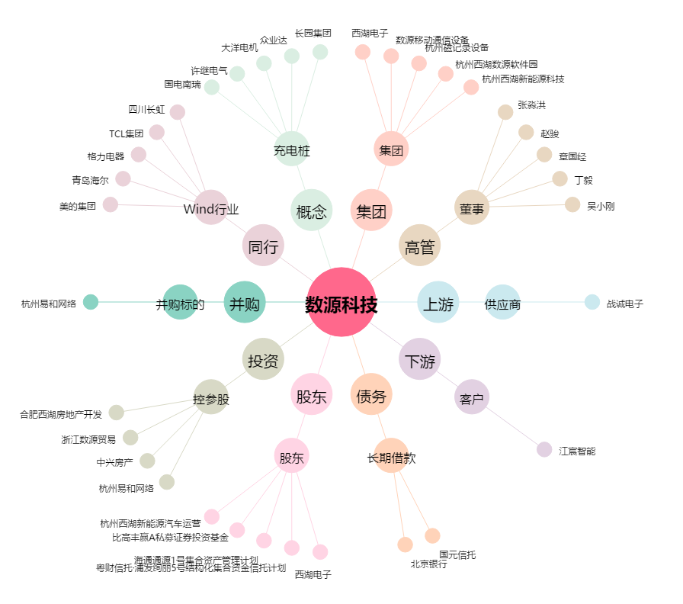
数源科技[000909.SZ] - 关系概览图

